2.Jamog
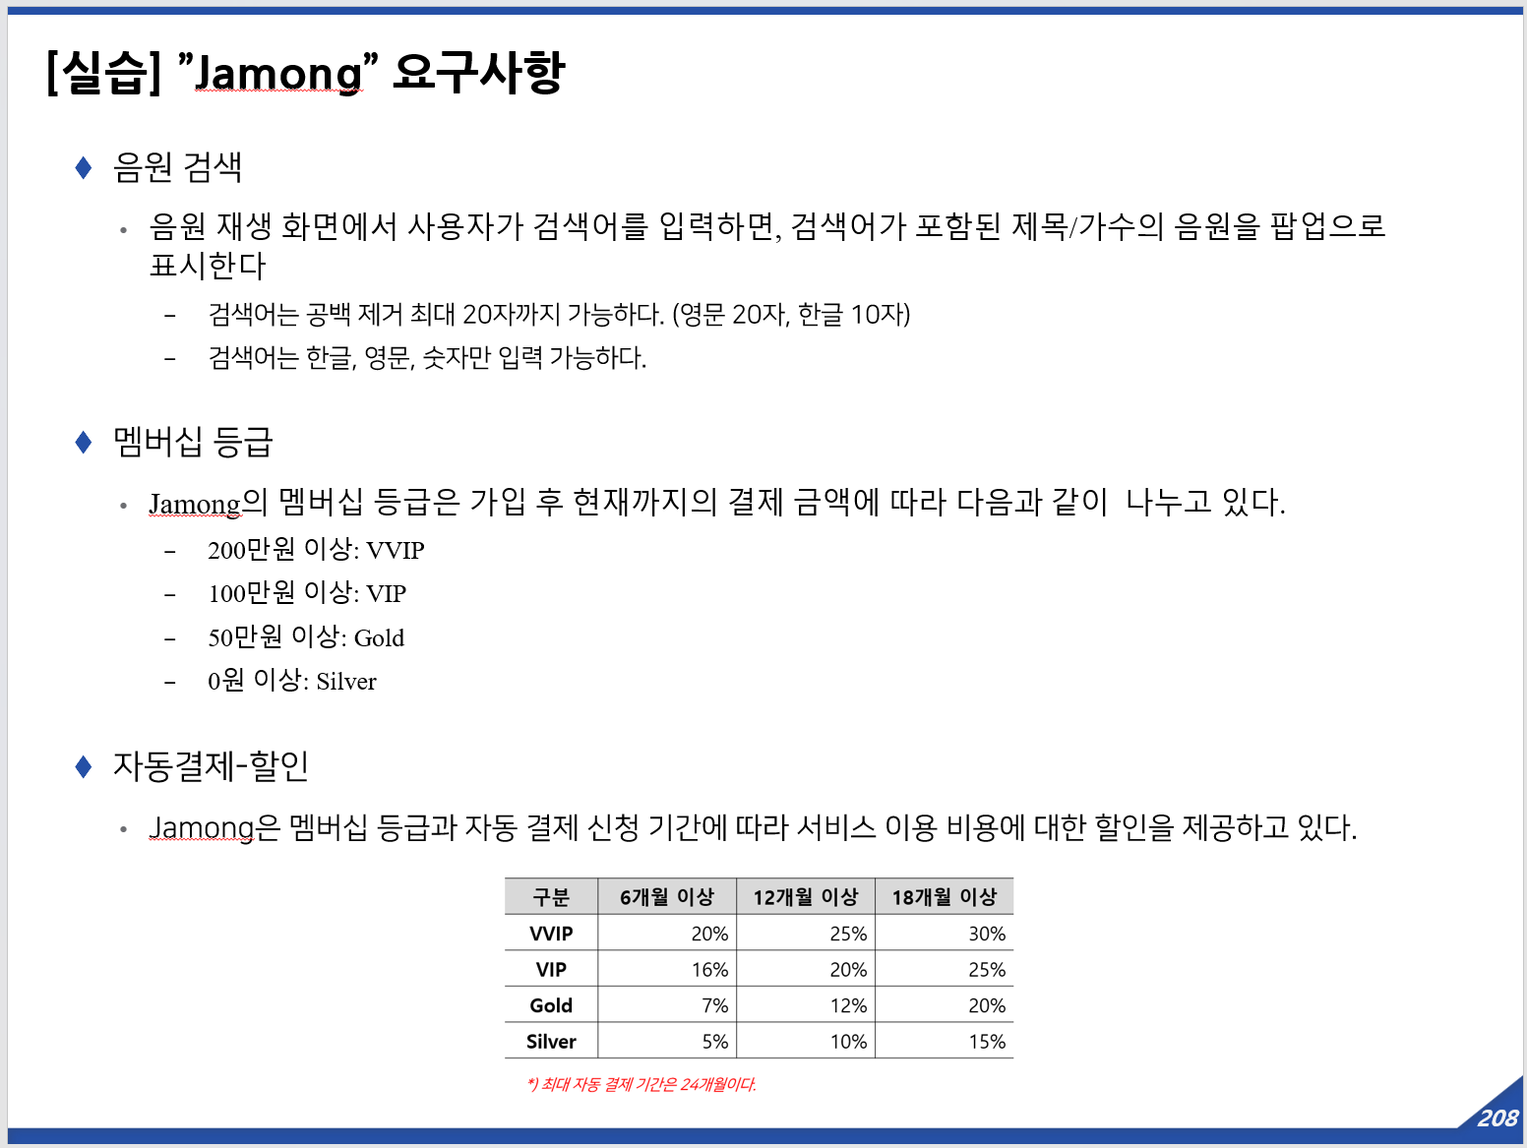
[실습] "Jamong" 앱 테스트

ID | 테스트 케이스 |  |  | 비고
 | 테스트 기능 | 입력값 | 기대결과
TC-0001
TC-0002
TC-0003
TC-0004
TC-0005
TC-0006
TC-0007
TC-0008
TC-0009
TC-0010
TC-0011
TC-0012
TC-0013
TC-0014
TC-0015
TC-0016
TC-0017
TC-0018
TC-0019
TC-0020
TC-0021
TC-0022
TC-0023
TC-0024
TC-0025
TC-0026
TC-0027
TC-0028

3-1.원격시동
[실습] RSPA(원격 스마트 주차 시스템): 원격 전/후진 준비 – 실외 [스마트키 원격 시동]

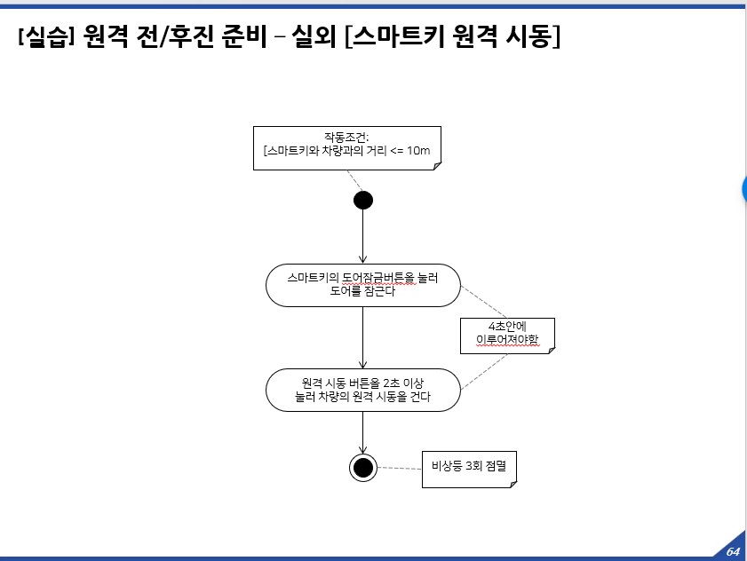
ID | 테스트 케이스
 | 테스트 목적 | 사전조건 | 테스트 절차 | 입력값 | 기대결과
TC-0001
TC-0002
TC-0003
TC-0004
TC-0005
TC-0006
TC-0007
TC-0008
TC-0009
TC-0010
TC-0011
TC-0012
TC-0013
TC-0014
TC-0015
TC-0016
TC-0017
TC-0018
TC-0019
TC-0020
TC-0021
TC-0022
TC-0023
TC-0024
TC-0025
TC-0026
TC-0027
TC-0028

3-2.RSPA 활성화
[실습] RSPA(원격 스마트 주차 시스템): 활성화

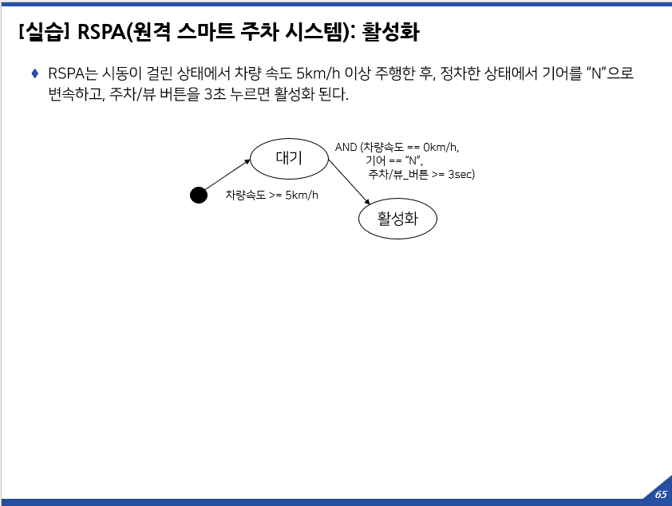
ID | 테스트 케이스
 | 테스트 목적 | 사전조건 | 테스트 절차 | 입력값 | 기대결과
TC-0001
TC-0002
TC-0003
TC-0004
TC-0005
TC-0006
TC-0007
TC-0008
TC-0009
TC-0010
TC-0011
TC-0012
TC-0013
TC-0014
TC-0015
TC-0016
TC-0017
TC-0018
TC-0019
TC-0020
TC-0021
TC-0022
TC-0023
TC-0024
TC-0025
TC-0026
TC-0027
TC-0028

4.속도제한보조
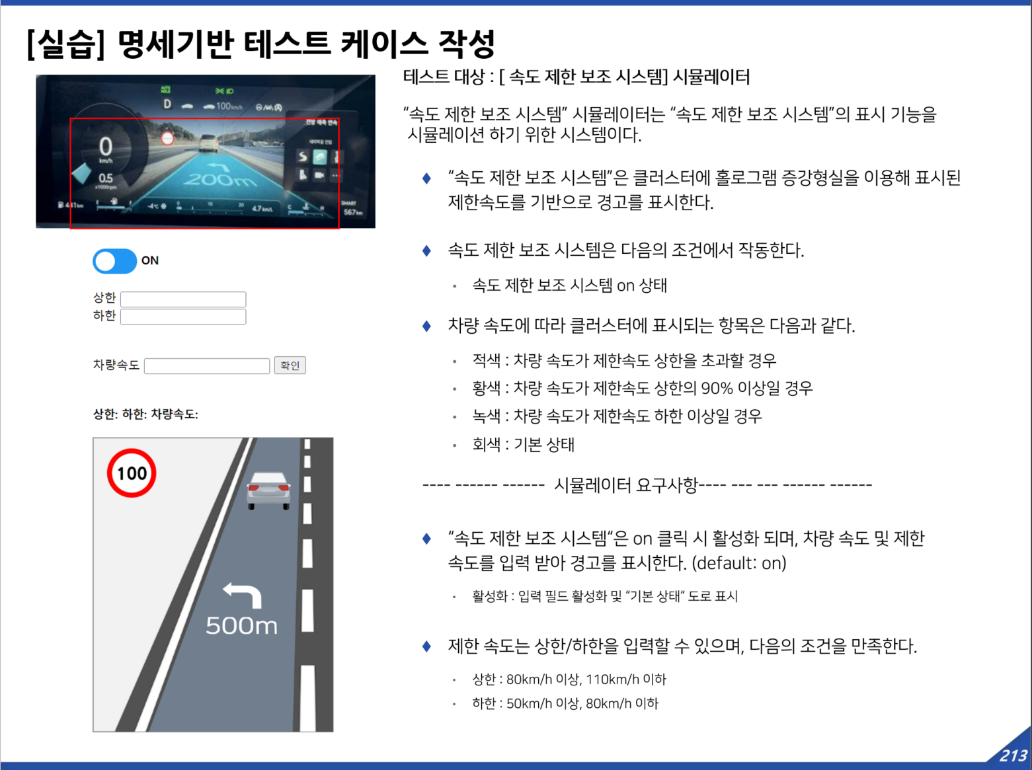
[실습] 명세기반 테스트 케이스 작성 : [속도 제한 보조 시스템] 시뮬레이터

ID | 테스트 케이스 |  |  |  |  | 테스트 결과
 | 테스트 목적 | 사전조건 | 테스트 절차 | 입력값 | 기대결과 | 실제결과 | 수행결과 | 테스터 | 수행일 | 결함ID
TC-0001
TC-0002
TC-0003
TC-0004
TC-0005
TC-0006
TC-0007
TC-0008
TC-0009
TC-0010
TC-0011
TC-0012
TC-0013
TC-0014
TC-0015
TC-0016
TC-0017
TC-0018
TC-0019
TC-0020
TC-0021
TC-0022
TC-0023
TC-0024
TC-0025
TC-0026
TC-0027
TC-0028

6.구조기반TC-1
[실습] 구조기반 테스트 케이스 작성
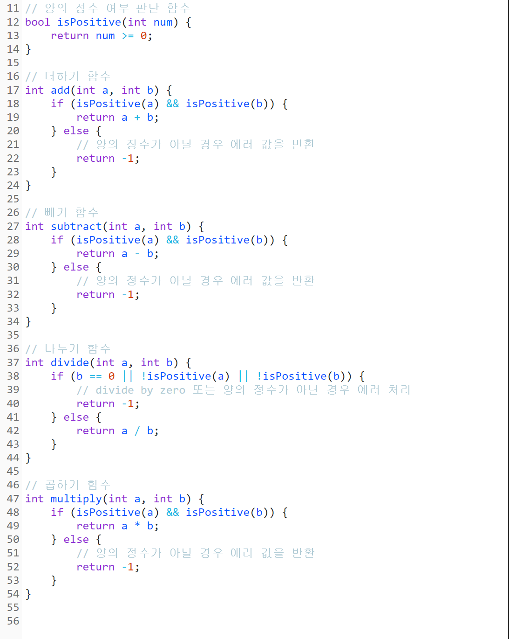
ID | 테스트 케이스 |  |  |  |  | 테스트 결과
 | Coverage | 관련 Function | 입력값 |  | 기대결과
 |  |  | a | b | return | 실제결과 | 수행결과 | 테스터 | 수행일 | 결함ID
TC-0001
TC-0002
TC-0003
TC-0004
TC-0005
TC-0006
TC-0007
TC-0008
TC-0009
TC-0010
TC-0011
TC-0012
TC-0013
TC-0014
TC-0015
TC-0016
TC-0017
TC-0018
TC-0019
TC-0020
TC-0021
TC-0022
TC-0023
TC-0024
TC-0025
TC-0026
TC-0027
TC-0028

7.구조기반TC-2
[실습] 구조기반 테스트 케이스 작성

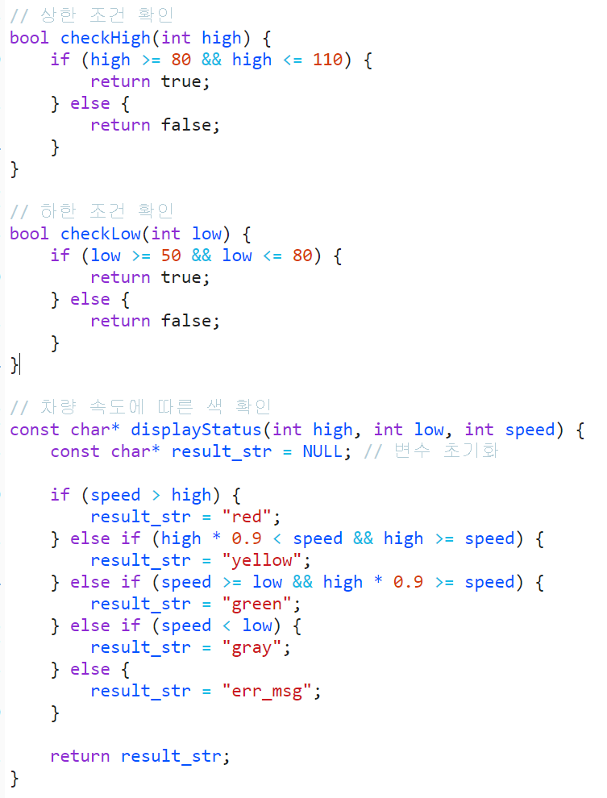
ID | 테스트 케이스 |  |  |  |  |  | 테스트 결과
 | Coverage | 관련 Function | 입력값 |  |  | 기대결과
 |  |  | high | low | speed | result_str (return) | 실제결과 | 수행결과 | 테스터 | 수행일 | 결함ID
TC-0001
TC-0002
TC-0003
TC-0004
TC-0005
TC-0006
TC-0007
TC-0008
TC-0009
TC-0010
TC-0011
TC-0012
TC-0013
TC-0014
TC-0015
TC-0016
TC-0017
TC-0018
TC-0019
TC-0020
TC-0021
TC-0022
TC-0023
TC-0024
TC-0025
TC-0026
TC-0027
TC-0028

